电压采集
电压测试

引脚分配
引脚 | 信号名称 | 通途
PA0 | ADC_VOL_IN | 正电压采集
PA1 | NEG_VOL_ADC_IN | 负电压采集

电压采集误差测试：
测试方式：
1. 分别在PA0和PA1处输入一个0到3.3V之间的电压；
2. 记录固件测量出电压值；记录万用表测量出的电压值；
3. 对比电压值数据；
测试结果：
| 固件测量 | 万用表测量 | 误差
---------------------------------------------------------------
PA0 | | |
---------------------------------------------------------------
PA1 | | |
通道通断测试：
测试方式：
1. 一路一路控制各模拟开关通道；
2. 测量第一级开关前的引脚与第二级开关后的引脚通断情况；
测试结果：
在下表中记录；

 |  |  |  |  |  |  |  |  | 电压测量结果
维度 | 序号 | 测试项 | 第一级开关 | 第二级开关 | 接收 | 位置 | 通道通断测试结果 | 公式 | AD_Value1 * 3.3 / 4096计算的电压测量（v） | 电压表量的电压（v） | 误差 | 直流源给定电压
低压测试 (共8路) 0-5V | 1 | 电压1 | U7.PS1 | U30.PS1 | PA0 | J6.1 | 相应模拟开关打开正常 | V=VOL*4096*(1/2)/3.3 | 1.351 | 1.407 | 0.056 | 2.7v
 | 2 | 电压2 | U7.PS2 | U30.PS1 | PA0 | J6.2 | 相应模拟开关打开正常 |  | 2.024 | 2.078 | 0.054 | 4.0v
 | 3 | 电压3 | U7.PS3 | U30.PS1 | PA0 | J6.3 | 相应模拟开关打开正常 |  | 1.999 | 2.054 | 0.055 | 4.0v
 | 4 | 电压4 | U7.PS4 | U30.PS1 | PA0 | J6.4 | 相应模拟开关打开正常 |  | 1.353 | 1.408 | 0.055 | 2.7
 | 5 | 电压5 | U7.PS5 | U30.PS1 | PA0 | J6.5 | 相应模拟开关打开正常 |  | 1.356 | 1.411 | 0.055 | 2.7
 | 6 | 电压6 | U7.PS6 | U30.PS1 | PA0 | J6.6 | 相应模拟开关打开正常
 | 7 | 电压7 | U7.PS7 | U30.PS1 | PA0 | J6.7 | 相应模拟开关打开正常
 | 8 | 电压8 | U7.PS8 | U30.PS1 | PA0 | J6.8 | 相应模拟开关打开正常
中压测试 （共16路） 5-15V | 9 | 电压9 | U8.PS1 | U30.PS2 | PA0 | J7.1 | 相应模拟开关打开正常 | V=VOL*4096*(2/12)/3.3
 | 10 | 电压10 | U8.PS2 | U30.PS2 | PA0 | J7.2
 | 11 | 电压11 | U8.PS3 | U30.PS2 | PA0 | J7.3
 | 12 | 电压12 | U8.PS4 | U30.PS2 | PA0 | J7.4
 | 13 | 电压13 | U8.PS5 | U30.PS2 | PA0 | J7.5 | 相应模拟开关打开正常 |  | 1.619 | 1.673 | 0.054 | 10
 | 14 | 电压14 | U8.PS6 | U30.PS2 | PA0 | J7.6 | 相应模拟开关打开正常 |  | 0.791 | 0.845 | 0.054 | 5
 | 15 | 电压15 | U8.PS7 | U30.PS2 | PA0 | J7.7 | 相应模拟开关打开正常 |  | 0.785 | 0.839 | 0.054 | 5.1
 | 16 | 电压16 | U8.PS8 | U30.PS2 | PA0 | J7.8 | 相应模拟开关打开正常 |  | 0.794 | 0.849 | 0.055 | 5.1
 | 17 | 电压17 | U9.PS1 | U30.PS3 | PA0 | J5.1 | 相应模拟开关打开正常
 | 18 | 电压18 | U9.PS2 | U30.PS3 | PA0 | J5.2
 | 19 | 电压19 | U9.PS3 | U30.PS3 | PA0 | J5.3
 | 20 | 电压20 | U9.PS4 | U30.PS3 | PA0 | J5.4 | 相应模拟开关打开正常 |  | 1.622 | 1.676 | 0.054 | 10
 | 21 | 电压21 | U9.PS5 | U30.PS3 | PA0 | J5.5 | 相应模拟开关打开正常 |  | 1.959 | 2.014 | 0.055 | 12
 | 22 | 电压22 | U9.PS6 | U30.PS3 | PA0 | J5.6 | 相应模拟开关打开正常 |  | 1.959 | 2.014 | 0.055 | 12
 | 23 | 电压23 | U9.PS7 | U30.PS3 | PA0 | J5.7
 | 24 | 电压24 | U9.PS8 | U30.PS3 | PA0 | J5.8
7.5 | 25 | 电压25 | U29.PS1 | U30.PS4 | PA0 | J3.1 | 相应模拟开关打开正常 | V=VOL*4096*(2/143)/3.3
 | 26 | 电压26 | U29.PS2 | U30.PS4 | PA0 | J3.2 | 相应模拟开关打开正常
 | 27 | 电压27 | U29.PS3 | U30.PS4 | PA0 | J3.3 | 相应模拟开关打开正常
 | 28 | 电压28 | U29.PS4 | U30.PS4 | PA0 | J3.4 | 相应模拟开关打开正常
 | 29 | 电压29 | U29.PS5 | U30.PS4 | PA0 | J3.5 |  |  | 0.216 | 0.273 | 0.057 | 19.5
 | 30 | 电压30 | U29.PS6 | U30.PS4 | PA0 | J3.6 | 相应模拟开关打开正常 |  | 0.216 | 0.273 | 0.057 | 19.4
 | 31 | 电压31 | U29.PS7 | U30.PS4 | PA0 | J3.7 | 相应模拟开关打开正常 |  | 0.192 | 0.247 | 0.055 | 17.5
 | 32 | 电压32 | U29.PS8 | U30.PS4 | PA0 | J3.8 | 相应模拟开关打开正常 |  | 0.163 | 0.219 | 0.056 | 15.5
负中低压 （共4路） -15V-0V | 33 | 电压33 | U31.PS1 | / | PA1 | J4.1 | 相应模拟开关打开正常 | V=VOL*4096*(2/12)/3.3 | 2.263 | 2.31 | 0.047 | 11.4
 | 34 | 电压34 | U31.PS2 |  | PA1 | J4.2 | 相应模拟开关打开正常
 | 35 | 电压35 | U31.PS3 |  | PA1 | J4.3
 | 36 | 电压36 | U31.PS4 |  | PA1 | J4.4 | 相应模拟开关打开正常 |  | 0.63 | 0.681 | 0.051 | -3.3
负高压 （共4路） -100V-0V | 37 | 电压37 | U31.PS5 |  | PA1 | J4.5 | 相应模拟开关打开正常 | V=VOL*4096*(2/143)/3.3 | 0.449 | 0.498 | 0.049 | -34.9
 | 38 | 电压38 | U31.PS6 |  | PA1 | J4.6 |  |  | 0.201 | 0.239 | 0.038 | -16.7
 | 39 | 电压39 | U31.PS7 |  | PA1 | J4.7 | 相应模拟开关打开正常 |  | 0.152 | 0.184 | 0.032 | -12.8
 | 40 | 电压40 | U31.PS8 |  | PA1 | J4.8 | 相应模拟开关打开正常 |  | 0.02 | 0.043 | 0.023 | -2.9
不打开任何模拟开关测量电压 |  |  |  |  |  |  |  | V=ADC1 * 3.3 / 4096 | 1.602 | 1.655 | 0.053
 |  |  |  |  |  |  |  | V=ADC2 * 3.3 / 4096 | 1.653 | 1.699 | 0.046

波形采集
波形采集测试：
测试方式：
1. 采集波形并使用波形上位机打印，判断幅值是否一致；
2. 通过ADC采样频率判断波形频率是否接近；
测试结果：
1. 幅值是否一致：
2. 波形频率误差：
通道通断测试：
测试方式：
1. 一路一路控制该模拟开关通道；
2. 测量该模拟开关前后引脚通断情况；
测试结果：
在下表中记录；

维度 | 序号 | 测试项 | 模拟开关 | 位置 | 通道通断 测试结果 | 备注
波形 带宽：250K 幅度：1.5Vp-p | 1 | 波形1 | U32.PS1 | J8.1/J9 |  | J9接入前端通用板
 | 2 | 波形2 | U32.PS2 | J8.2
 | 3 | 波形3 | U32.PS3 | J8.3
 | 4 | 波形4 | U32.PS4 | J8.4
 | 5 | 波形5 | U32.PS5 | J8.5
 | 6 | 波形6 | U32.PS6 | J8.6
 | 7 | 波形7 | U32.PS7 | J8.7
 | 8 | 波形8 | U32.PS8 | J8.8

波形产生
测试版本：http://wisonic6/svn/Document/01_个人工作日志/2.平台开发组/zhuyue/ 工装板卡/2021_8_23gzbk 版本：2380
波形输出测试：
测试方式：
1. 固件控制DDS输出波形，并逐渐调整参数
测试结果：
1. 可输出波形：正弦波、三角波和方波
2. 可输出波形频率范围：0-1mhz
3. 输出波形幅值：1m正弦波680-760mv 1m正弦波3.94-4.06v 1m三角波680-720mv
4. 输出波形图片：
100khz
1mhz
2mhz
4mhz的方波 5mhz显示效果不好
通道通断测试：
测试方式：
1. 一路一路控制该模拟开关通道；
2. 测量该模拟开关前后引脚通断情况；
测试结果：
在下表中记录；
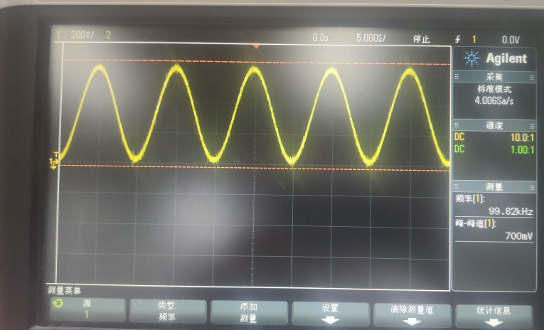 |  |  |  |  | 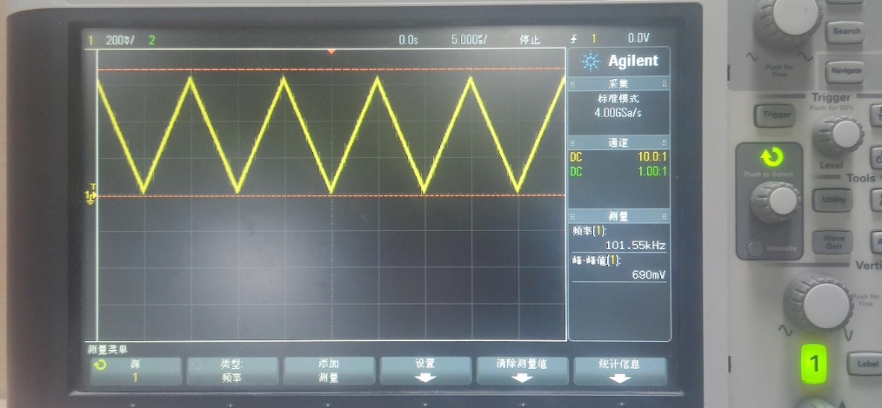
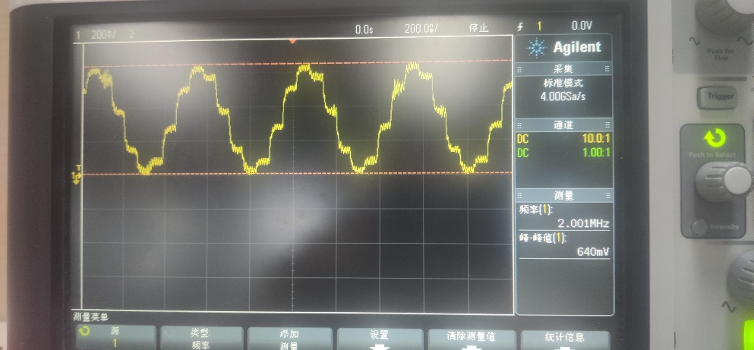 |  |  |  |  | 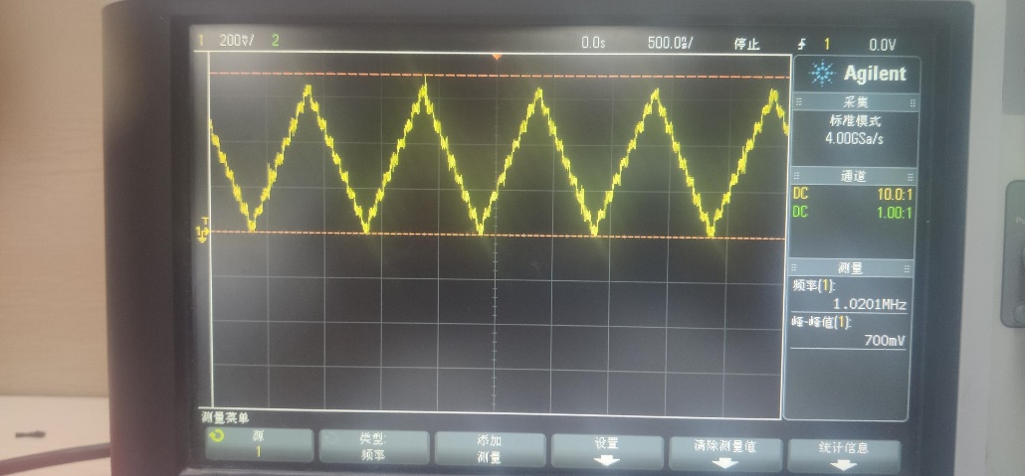 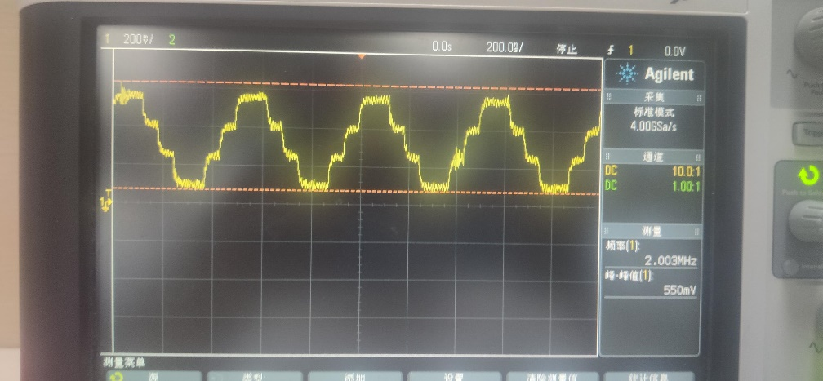 | 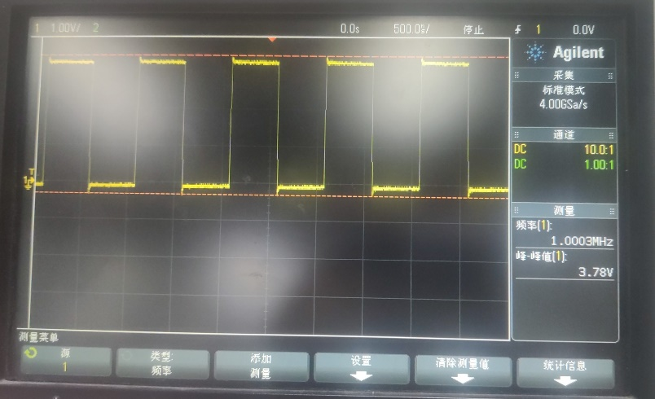 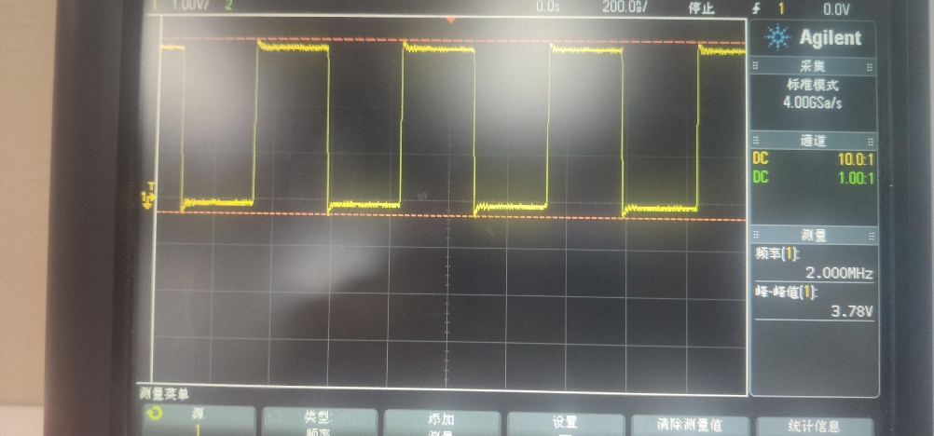
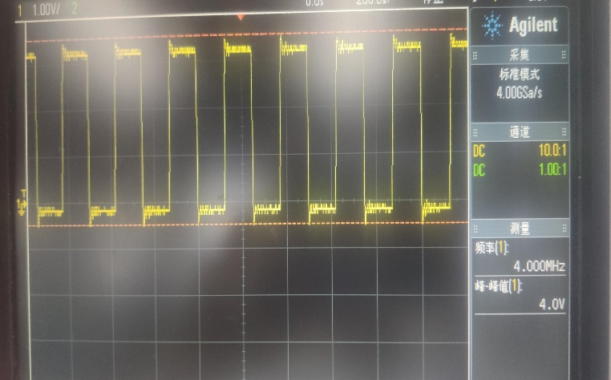
维度 | 序号 | 测试项 | 开关 | 位置 | 通道通断 测试结果 | 备注（使用函数举例，在while（1）上面)
波形产生 输出典型值：0.6Vp-p 最大输出频率：8M | 1 | 波形输出1 | U16.PS1 | J13.1 | 正常输出波形 | AD9837_Init(0, 100000, 0, DDS_OUT1);
 | 2 | 波形输出2 | U16.PS2 | J13.2 | 正常输出波形 | AD9837_Init(0, 100000, 0, DDS_OUT2);
 | 3 | 波形输出3 | U16.PS3 | J13.3 | 正常输出波形 | AD9837_Init(0, 100000, 0, DDS_OUT3);
 | 4 | 波形输出4 | U16.PS4 | J13.4 | 正常输出波形 | AD9837_Init(0, 100000, 0, DDS_OUT4);
 | 5 | 波形输出5 | U16.PS5 | J13.5 | 正常输出波形 | AD9837_Init(0, 100000, 0, DDS_OUT5);
 | 6 | 波形输出6 | U16.PS6 | J13.6 | 正常输出波形 | AD9837_Init(0, 100000, 0, DDS_OUT6);
 | 7 | 波形输出7 | U16.PS7 | J13.7 | 正常输出波形 | AD9837_Init(0, 100000, 0, DDS_OUT7);
 | 8 | 波形输出8 | U16.PS8 | J13.8 | 正常输出波形 | AD9837_Init(0, 100000, 0, DDS_OUT8);

继电器控制
继电器控制测试：
测试版本：http://wisonic6/svn/Document/01_个人工作日志/2.平台开发组/zhuyue/ 工装板卡/2021_8_23gzbk 版本：2380
测试方式：
1. 一路一路控制继电器；
2. 测量对应继电器是否开启（或判断继电器使能信号是否拉高）；
测试结果：
记录继电器使能情况；

595 |  | ULN2003 |  | 信号 | 导通 | 用途 | 继电器 使能信号 | 继电器 关闭信号 | 调用函数
U11 | Q0 | U1 | KC1 | RLY_PWR1 | VCC | 接通数据采集器,扩展电压采集或电平采集 关：CH1-AI1…CH10-AI10 开：CH1-AI21…CH10-AI30 | 继电器正常工作，继电器对应led：D21、D22、D23、D29、D30、D7点亮 | 正常 | RelaySet(1, RELAY_ON);
 | Q1 |  | KC2 | RLY_PWR2 | VCC | 接通数据采集器 关：CH11-AI11…CH20-AI20 开：CH11-AI31…CH20-AI40 | 继电器正常工作，继电器对应led：D24、D25、D26、D27、D28、D6点亮 | 正常
 | Q2 |  | KC3 | ECG_EN | GND | ECG使能，串口 | 继电器对应D9点亮 | 正常
 |  |  |  | CO2_EN | GND | CO2使能，串口
 | Q3 |  | KC4 | ECG_TXD | ECG_RXD | 收发短路，同时收发数据 | 继电器对应D1点亮 | 正常
 |  |  |  | CO2_TXD | CO2_RXD | 收发短路
 | Q4 |  | KC5 | ACRLY_PWR1 | 12V | 220V继电器通断 控制DC19V通断 | 继电器对应D2点亮 | 正常
 | Q5 |  | KC6 | SMB1D0 | GND |  | 继电器对应D3点亮 | 正常
 |  |  |  | SMB1D1 | GND
 | Q6 |  | KC7 | SMB2D0 | GND |  | 继电器对应D4点亮 | 正常
 |  |  |  | SMB2D1 | GND
 | Q7 | U2 | KC8 | Relay1PWR | 12V | 外部大继电器 | 继电器对应D6点亮 | 正常
U12 | Q0 |  | KC9 | Relay2PWR | 12V | 外部大继电器 | 继电器对应D5点亮 | 正常
 | Q1 |  | KC10 | Relay3PWR | 12V | 外部大继电器 | 继电器对应D11点亮 | 正常
 | Q2 |  | KC11 | Relay4PWR | 12V | 外部大继电器 | 继电器对应D10点亮 | 正常
 | Q3 |  | KC12 | ACRLY_PWR2 | 12V | 220V继电器通断 控制DC19V通断 | 继电器对应D12点亮 | 正常
 | Q4 |  | KC13 | BATTA_RLY1 | 12V | 电池A上电 | 继电器对应D13点亮 | 正常
 | Q5 |  | KC14 | BATTA_RLY2 | 12V | 放电 | 继电器对应D14点亮 | 正常
 | Q6 | U3 | KC15 | BATTB_RLY1 | 12V | 电池B上电 | 继电器对应D15点亮 | 正常
 | Q7 |  | KC16 | BATTB_RLY2 | 12V | 放电 | 继电器对应D16点亮 | 正常
U13 | Q0 |  | KC17 | EN_A_16V8 | GND | 16V8使能 | 继电器对应D17点亮 | 正常
 | Q1 |  | KC18 | EN_B_16V8 | GND | 16V8使能 | 继电器对应D18点亮 | 正常
 | Q2 |  | KC19 | Input1 | VDD/GND | 输出高/低 | 继电器对应D46点亮 | 正常
 |  |  |  | Input2 | VDD/GND | 输出高/低
 | Q3 |  | KC20 | Input3 | VDD/GND | 输出高/低 | 继电器对应D47点亮 | 正常
 |  |  |  | Input4 | VDD/GND | 输出高/低
 | Q4 |  | KC21 | Input5 | VDD/GND | 输出高/低 | 继电器对应D48点亮 | 正常
 |  |  |  | Input6 | VDD/GND | 输出高/低
 | Q5 |  | KC22 | NTC1 | 10K到地 | NTC | 继电器对应D31点亮 | 正常
 |  | U4 |  | NTC2 | 10K到地 | NTC
 | Q6 |  | KC23 | BC1 | GND |  | 继电器对应D53点亮 | 正常
 |  |  |  | BC2 | GND
 | Q7 |  | KC24 | RLY_UNCOM1 | RLY_COM1 |  | 继电器对应D73点亮 | 正常

 |  |  | KC25 | RLY_UNCOM2 | RLY_COM2 |  | hc595只有24个引脚 无法控制 待硬件改善

前端工装板通道
通道控制测试：
测试方式：
1. 控制开启对应通道，判断通道上的继电器是否使能以及最终通道的通断情况；
测试结果：
记录通道的通断情况；

通道 | 第一级信号 | 第一级继电器 |  | 第二级信号 | 第二级继电器 | 第三极信号 | 第三极继电器 | 第四级信号 | 第四极继电器 | 第五级（必须打开，否则通道没有意义） | 通道通断（测试时打开kc1,即工作在示波器模式,抽样测试） 测试结果
CABLE0 | SIG1-1-1 | RLY_PWR1 | KC17 | SIG1-1 | KC9 | SIG1 | KC5 | SIG | KC3 | KC1 | 相应继电器正常打开,D1、D106、D9、D17、D11、D16 | 合一到示波器或信号发生器
CABLE2 |  | RLY_PWR2 | KC18 |  |  |  |  |  |  | KC2
CABLE4 |  | RLY_PWR3 | KC19
CABLE6 |  | RLY_PWR4 | KC20
CABLE8 |  | RLY_PWR5 | KC21
CABLE10 |  | RLY_PWR6 | KC22
CABLE12 |  | RLY_PWR7 | KC23
CABLE14 |  | RLY_PWR8 | KC24
CABLE1 | SIG1-1-2 | RLY_PWR1 | KC17 | SIG1-2 |  | SIG2 |  |  | KC4 |  | 相应继电器正常打开,D1、D106、D9、D12、D17、D16
CABLE3 |  | RLY_PWR2 | KC18
CABLE5 |  | RLY_PWR3 | KC19
CABLE7 |  | RLY_PWR4 | KC20
CABLE9 |  | RLY_PWR5 | KC21
CABLE11 |  | RLY_PWR6 | KC22
CABLE13 |  | RLY_PWR7 | KC23
CABLE15 |  | RLY_PWR8 | KC24
CABLE16 | SIG1-1-3 | RLY_PWR1 | KC17 | SIG1-1 | KC10 | SIG1 |  |  | KC3
CABLE18 |  | RLY_PWR2 | KC18
CABLE20 |  | RLY_PWR3 | KC19
CABLE22 |  | RLY_PWR4 | KC20
CABLE24 |  | RLY_PWR5 | KC21
CABLE26 |  | RLY_PWR6 | KC22
CABLE28 |  | RLY_PWR7 | KC23
CABLE30 |  | RLY_PWR8 | KC24
CABLE17 | SIG1-1-4 | RLY_PWR1 | KC17 | SIG1-2 |  | SIG2 |  |  | KC4
CABLE19 |  | RLY_PWR2 | KC18
CABLE21 |  | RLY_PWR3 | KC19
CABLE23 |  | RLY_PWR4 | KC20
CABLE25 |  | RLY_PWR5 | KC21
CABLE27 |  | RLY_PWR6 | KC22
CABLE29 |  | RLY_PWR7 | KC23
CABLE31 |  | RLY_PWR8 | KC24
CABLE32 | SIG1-1-5 | RLY_PWR1 | KC17 | SIG1-3 | KC11 | SIG1 | KC6 |  | KC3
CABLE34 |  | RLY_PWR2 | KC18 |  |  |  |  |  |  |  | 相应继电器正常打开,D2、D9、D11、D15、D106、D19
CABLE36 |  | RLY_PWR3 | KC19
CABLE38 |  | RLY_PWR4 | KC20
CABLE40 |  | RLY_PWR5 | KC21
CABLE42 |  | RLY_PWR6 | KC22
CABLE44 |  | RLY_PWR7 | KC23
CABLE46 |  | RLY_PWR8 | KC24
CABLE33 | SIG1-1-6 | RLY_PWR1 | KC17 | SIG1-4 |  | SIG2 |  |  | KC4
CABLE35 |  | RLY_PWR2 | KC18
CABLE37 |  | RLY_PWR3 | KC19
CABLE39 |  | RLY_PWR4 | KC20
CABLE41 |  | RLY_PWR5 | KC21
CABLE43 |  | RLY_PWR6 | KC22
CABLE45 |  | RLY_PWR7 | KC23
CABLE47 |  | RLY_PWR8 | KC24
CABLE48 | SIG1-1-7 | RLY_PWR1 | KC17 | SIG1-3 | KC12 | SIG1 |  |  | KC3
CABLE50 |  | RLY_PWR2 | KC18
CABLE52 |  | RLY_PWR3 | KC19
CABLE54 |  | RLY_PWR4 | KC20
CABLE56 |  | RLY_PWR5 | KC21
CABLE58 |  | RLY_PWR6 | KC22
CABLE60 |  | RLY_PWR7 | KC23
CABLE62 |  | RLY_PWR8 | KC24
CABLE49 | SIG1-1-8 | RLY_PWR1 | KC17 | SIG1-4 |  | SIG2 |  |  | KC4
CABLE51 |  | RLY_PWR2 | KC18
CABLE53 |  | RLY_PWR3 | KC19
CABLE55 |  | RLY_PWR4 | KC20
CABLE57 |  | RLY_PWR5 | KC21
CABLE59 |  | RLY_PWR6 | KC22
CABLE61 |  | RLY_PWR7 | KC23
CABLE63 |  | RLY_PWR8 | KC24 |  |  |  |  |  |  |  | 相应继电器正常打开,D8、D106、D12、D15、D20、D9
CABLE64 | SIG1-1-9 | RLY_PWR1 | KC17 | SIG1-5 | KC13 | SIG1 | KC7 |  | KC3
CABLE66 |  | RLY_PWR2 | KC18
CABLE68 |  | RLY_PWR3 | KC19
CABLE70 |  | RLY_PWR4 | KC20
CABLE72 |  | RLY_PWR5 | KC21
CABLE74 |  | RLY_PWR6 | KC22
CABLE76 |  | RLY_PWR7 | KC23
CABLE78 |  | RLY_PWR8 | KC24
CABLE65 | SIG1-1-10 | RLY_PWR1 | KC17 | SIG1-6 |  | SIG2 |  |  | KC4
CABLE67 |  | RLY_PWR2 | KC18
CABLE69 |  | RLY_PWR3 | KC19
CABLE71 |  | RLY_PWR4 | KC20
CABLE73 |  | RLY_PWR5 | KC21
CABLE75 |  | RLY_PWR6 | KC22
CABLE77 |  | RLY_PWR7 | KC23
CABLE79 |  | RLY_PWR8 | KC24
CABLE80 | SIG1-1-11 | RLY_PWR1 | KC17 | SIG1-5 | KC14 | SIG1 |  |  | KC3
CABLE82 |  | RLY_PWR2 | KC18
CABLE84 |  | RLY_PWR3 | KC19
CABLE86 |  | RLY_PWR4 | KC20
CABLE88 |  | RLY_PWR5 | KC21
CABLE90 |  | RLY_PWR6 | KC22
CABLE92 |  | RLY_PWR7 | KC23
CABLE94 |  | RLY_PWR8 | KC24
CABLE81 | SIG1-1-12 | RLY_PWR1 | KC17 | SIG1-6 |  | SIG2 |  |  | KC4
CABLE83 |  | RLY_PWR2 | KC18
CABLE85 |  | RLY_PWR3 | KC19
CABLE87 |  | RLY_PWR4 | KC20 |  |  |  |  |  |  |  | 相应继电器正常打开,D6、D106、D9、D23、D12、D14
CABLE89 |  | RLY_PWR5 | KC21
CABLE91 |  | RLY_PWR6 | KC22
CABLE93 |  | RLY_PWR7 | KC23
CABLE95 |  | RLY_PWR8 | KC24
CABLE96 | SIG1-1-13 | RLY_PWR1 | KC17 | SIG1-7 | KC15 | SIG1 | KC8 |  | KC3
CABLE98 |  | RLY_PWR2 | KC18
CABLE100 |  | RLY_PWR3 | KC19
CABLE102 |  | RLY_PWR4 | KC20
CABLE104 |  | RLY_PWR5 | KC21
CABLE106 |  | RLY_PWR6 | KC22
CABLE108 |  | RLY_PWR7 | KC23
CABLE110 |  | RLY_PWR8 | KC24
CABLE97 | SIG1-1-14 | RLY_PWR1 | KC17 | SIG1-8 |  | SIG2 |  |  | KC4
CABLE99 |  | RLY_PWR2 | KC18
CABLE101 |  | RLY_PWR3 | KC19
CABLE103 |  | RLY_PWR4 | KC20
CABLE105 |  | RLY_PWR5 | KC21
CABLE107 |  | RLY_PWR6 | KC22
CABLE109 |  | RLY_PWR7 | KC23
CABLE111 |  | RLY_PWR8 | KC24
CABLE112 | SIG1-1-15 | RLY_PWR1 | KC17 | SIG1-7 | KC16 | SIG1 |  |  | KC3
CABLE114 |  | RLY_PWR2 | KC18
CABLE116 |  | RLY_PWR3 | KC19
CABLE118 |  | RLY_PWR4 | KC20
CABLE120 |  | RLY_PWR5 | KC21
CABLE122 |  | RLY_PWR6 | KC22
CABLE124 |  | RLY_PWR7 | KC23
CABLE126 |  | RLY_PWR8 | KC24
CABLE113 | SIG1-1-16 | RLY_PWR1 | KC17 | SIG1-8 |  | SIG2 |  |  | KC4
CABLE115 |  | RLY_PWR2 | KC18
CABLE117 |  | RLY_PWR3 | KC19
CABLE119 |  | RLY_PWR4 | KC20
CABLE121 |  | RLY_PWR5 | KC21
CABLE123 |  | RLY_PWR6 | KC22
CABLE125 |  | RLY_PWR7 | KC23
CABLE127 |  | RLY_PWR8 | KC24 |  |  |  |  |  |  |  | 相应继电器正常打开,D8、D106、D9、D12、D13、D21

其他
电平控制/检测测试：
测试方式：
1. 控制输出引脚定时翻转电平，检测电平翻转情况；
2. 控制输入引脚接入的电平信号，判断固件检测结果是否一致；
测试结果：
；
信号 | 继电器 | 测试
TEE | KC25 | 测温 开：温度1 关：温度2
BUTTON1 | KC26
4D_HALL | KC26
BUTTON2 | KC27
BUTTON3 | KC28
EX_HPD | KC29
PROB_PRT | KC29
DP_SW | KC30
SP_FRZ | KC30
TEE_ANG | KC31 | 角度： 开：角度1 关：角度2
HOT_PLUG | KC34

HVSW_D0
HVSW_D1 | KC33 | KC32
HVSW_D2
HVSW_D3 | KC33 | KC32

